Enter
Enterテスト

テスト番号 | 入力値 | 備考 | 想定挙動
1-1 | 0 | 異常境界値 | 「1~99999の範囲で入力してください。」
1-2 | 1 | 正常境界値 | Confirm画面へ遷移、「1、田中太郎、総務部、012-3456-7890、afdbv@awerv」がそれぞれ表示されている
1-3 | 2 | 正常値 | Confirm画面へ遷移、「2、鈴木三郎、未所属、123-4567-8901、okjnbg@okjh」がそれぞれ表示されている
1-4 | 99999 | 正常境界値、存在しない値 | 「入力された社員番号は登録されていません。」
1-5 | 100000 | 異常境界値 | 「1~99999の範囲で入力してください。」
1-6 | (空白) | 空白 | 「社員番号は入力必須です。」

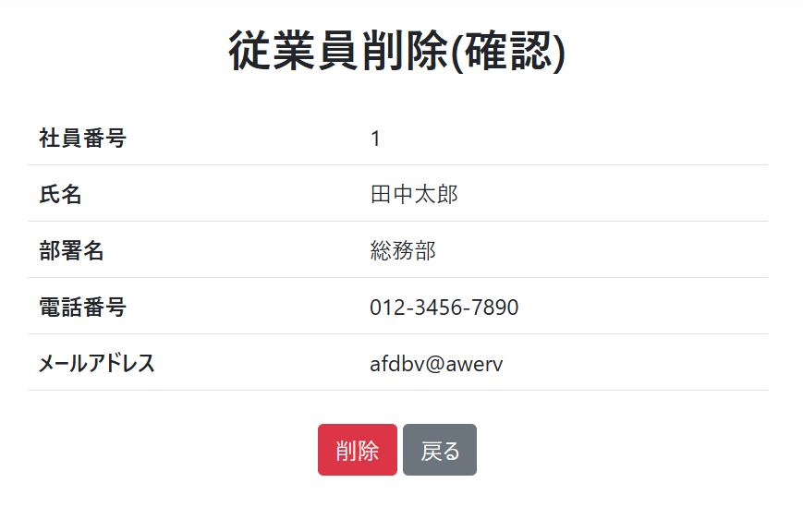
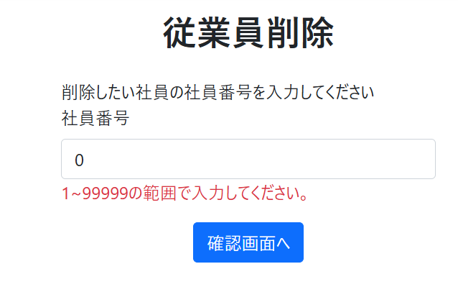
 |  |  | 1-1 | 1-2

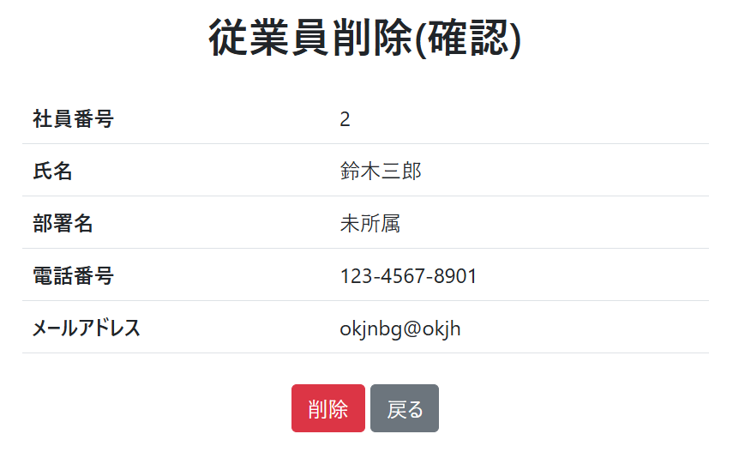
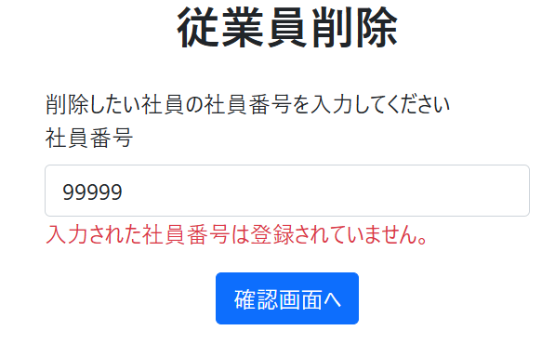
 |  |  | 1-3 | 1-4

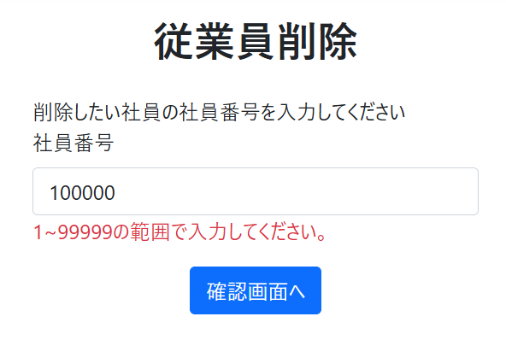
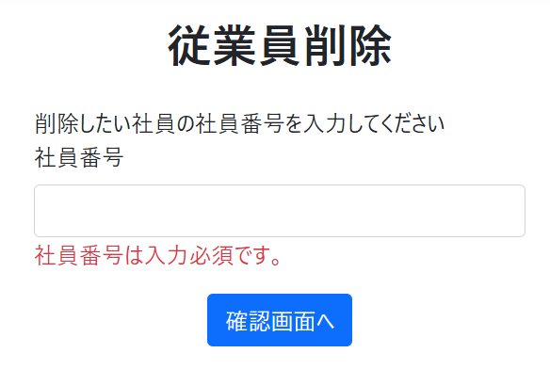
 |  |  | 1-5 | 1-6

Confirm
Confirmテスト

テスト番号 | 操作 | 想定挙動
2-1 | 「戻る」ボタンを押す | 値を保持したままEnterページに遷移
2-2 | 「削除」ボタンを押す | Completeページに遷移、DBから指定のレコードが削除


 |  | 2-1

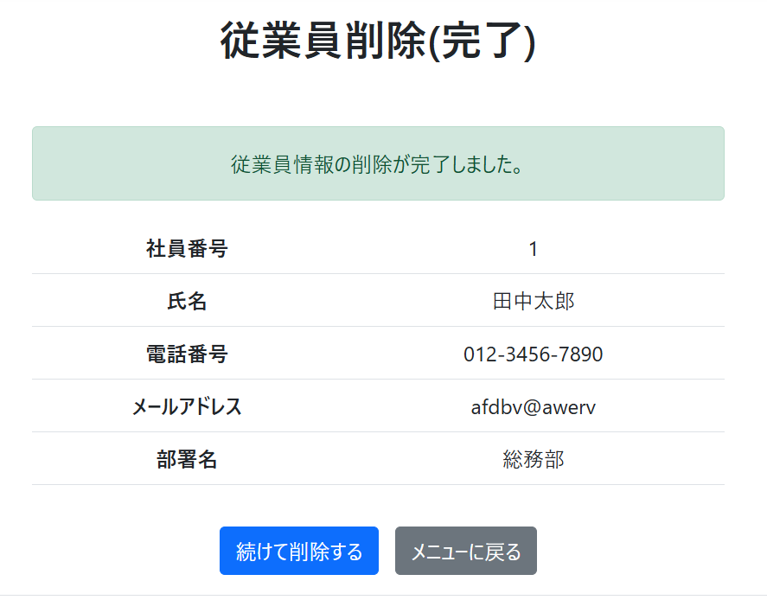
 |  | 2-2

Complete
Completeテスト

テスト番号 | 入力値 | 想定挙動
3-1 | 「続けて削除する」をクリック | Enterページに遷移
3-2 | 「メニューに戻る」をクリック | Homeページに遷移


 |  | 3-1

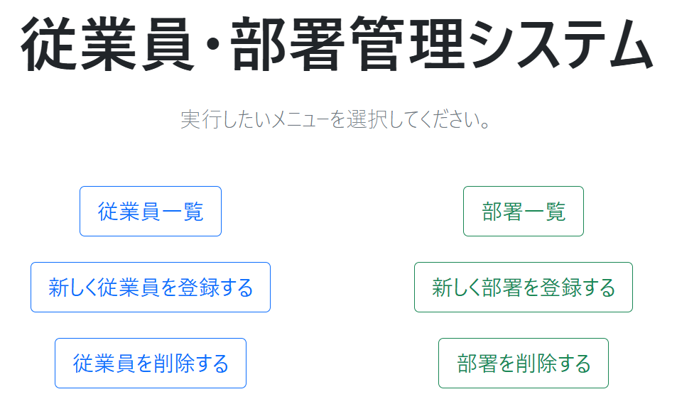
 |  | 3-2

